Graphique 1
Titre | En 2017, les entreprises certifiées OEA représentent 48 % des exportations des entreprises du secteur productif
Sous-titre | Part des exportations des entreprises certifiées OEA, par type d’entreprise
Sources | Calculs des auteurs à partir de Direction générale des douanes françaises, base commerce et base des certifications.

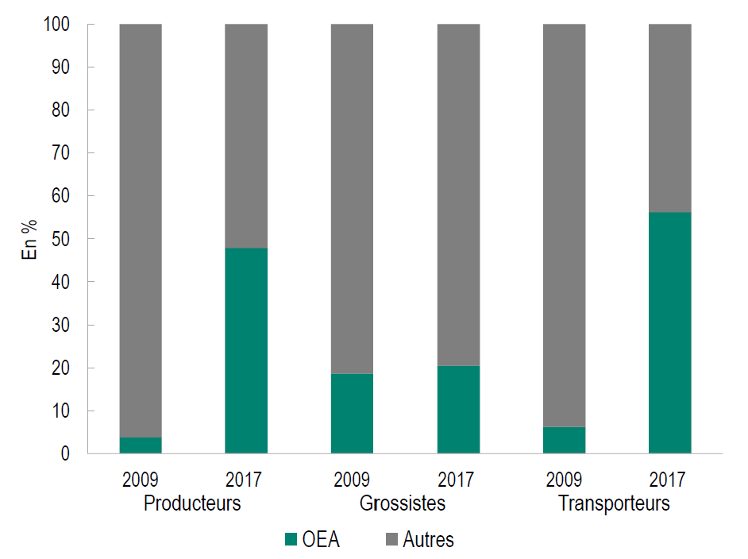

Graphique 2
Titre | Plus de 50 % des exportations françaises font face à des obstacles techniques au commerce
Sous-titre | Part des exportations françaises soumises à des MNT
Sources | Calculs des auteurs à partir de CNUCED et Direction générale des douanes françaises, base commerce.

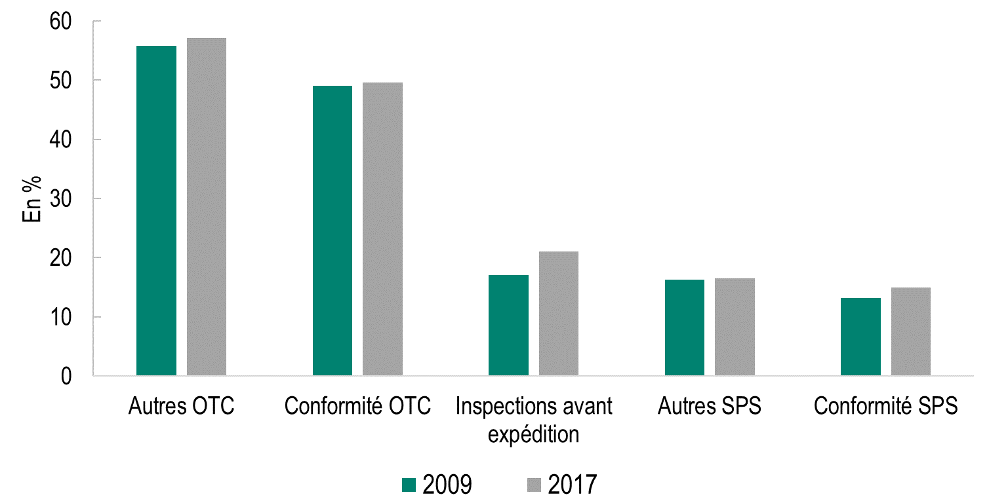

Graphique 3
Titre | Devenir certifiées augmente les exportations des entreprises de 15 à 25 % lorsqu’elles font face à des mesures sanitaires et phytosanitaires dans les pays de destination.
Sous-titre | Effet de l’obtention du statut d’OEA sur les exportations en valeur, selon qu’elles sont soumises ou pas à des MNT
Sources | Estimations des auteurs à partir de Direction générale des douanes françaises, base commerce et base des certifications (OEA français) et de la base de données FARE.

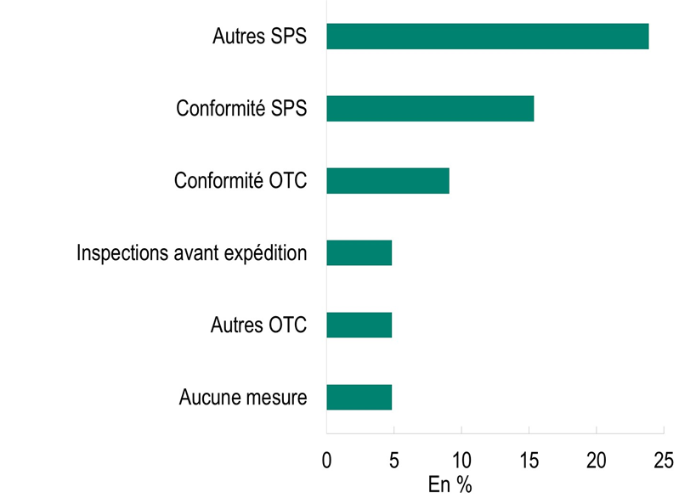

 | 1

